テーブル仕様書（生徒様入力用）
テーブル仕様書
 | こちらは受講生の皆さんが入力するシートになります。 こちらの仕様書は評価対象になりますので、提出時にアプリケーションと仕様が一致するか必ず確認してください。 また本案件の場合、テーブル数は9個以内で作成してください。
 | テーブル仕様
 | No. | テーブル名 | カラム名 | 型 | PRIMARY KEY | UNIQUE KEY | NOT NULL | FOREIGN KEY | ER図
 | XX | 例）testsテーブル
 |  |  | id | unsigned bigint | ○ |  | ○
 |  |  | user_id | unsigned bigint |  |  | ○ | users(id)
 |  |  | score | integer |  |  | ○
 |  |  | created_at | timestamp
 |  |  | updated_at | timestamp
 | 1 | usersテーブル
 |  |  | id | unsigned bigint | ○ | ○ | ○
 |  |  | name | varchar |  |  | ○
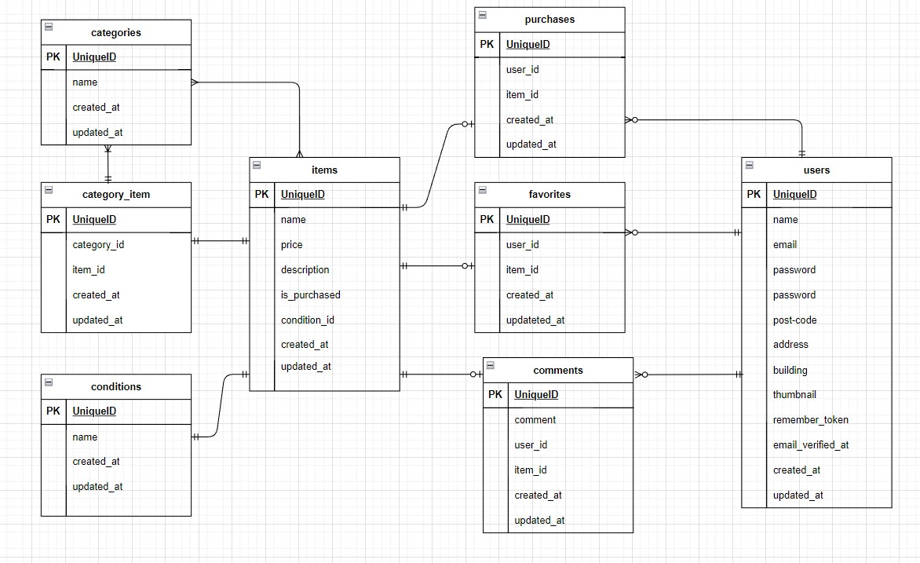
 |  |  | email | varchar |  | ○ | ○
 |  |  | password | varchar |  |  | ○
 |  |  | post_code | unsigned int |  |  | ○
 |  |  | address | varchar |  |  | ○
 |  |  | building | varchar
 |  |  | thumbnail | varchar
 |  |  | remember_token | varchar
 |  |  | email_verified_at | timestamp
 |  |  | created_at | timestamp
 |  |  | updated_at | timestamp

 | 2 | itemsテーブル
 |  |  | id | unsigned bigint | ○ | ○ | ○
 |  |  | name | varchar |  |  | ○
 |  |  | price | unsigned int |  |  | ○
 |  |  | description | text
 |  |  | is_purchased | boolean |  |  | ○
 |  |  | condition_id | unsigned bigint |  | ○ | ○ | conditions(id)
 |  |  | created_at | timestamp
 |  |  | updated_at | timestamp
 |  |  | img | varchar |  |  | ○

 | 3 | categoriesテーブル
 |  |  | id | unsigned bigint | ○ | ○ | ○
 |  |  | name | varchar |  | ○ | ○
 |  |  | created_at | timestamp
 |  |  | updated_at | timestamp

 | 4 | category_itemテーブル
 |  |  | id | unsigned bigint | ○ | ○ | ○
 |  |  | category_id | unsigned bigint |  | ○ | ○ | categories(id)
 |  |  | item_id | unsigned bigint |  | ○ | ○ | items(id)
 |  |  | created_at | timestamp
 |  |  | updated_at | timestamp

 | 5 | conditionsテーブル
 |  |  | id | unsigned bigint | ○ | ○ | ○
 |  |  | name | varchar |  | ○ | ○
 |  |  | created_at | timestamp
 |  |  | updated_at | timestamp

 | 6 | commentsテーブル
 |  |  | id | unsigned bigint | ○ | ○ | ○
 |  |  | comment | varchar
 |  |  | user_id | unsigned bigint |  | ○ | ○ | users(id)
 |  |  | item_id | unsigned bigint |  | ○ | ○ | items(id)
 |  |  | created_at | timestamp
 |  |  | updated_at | timestamp

 | 7 | favoritesテーブル
 |  |  | id | unsigned bigint | ○ | ○ | ○
 |  |  | user_id | unsigned bigint |  | ○ | ○ | users(id)
 |  |  | item_id | unsigned bigint |  | ○ | ○ | items(id)
 |  |  | created_at | timestamp
 |  |  | updated_at | timestamp

 | 8 | purchasesテーブル
 |  |  | id | unsigned bigint | ○ | ○ | ○
 |  |  | user_id | unsigned bigint |  | ○ | ○ | users(id)
 |  |  | item_id | unsigned bigint |  | ○ | ○ | items(id)
 |  |  | created_at | timestamp
 |  |  | updated_at | timestamp

 | 9 | 〇〇テーブル

